Riesgos de Corrupción
PROCESO |  | DESCRIPCIÓN DEL CONTROL | ¿SE MATERIALIZÓ EL RIESGO? (Fuente SMART) | SEGUIMIENTO OCI A DICIEMBRE 31 DE 2023
 | RIESGO |  |  | EJECUCION CONTROL |  | PLAN DE MANEJO DEL RIESGO
PROCESO |  |  |  | ACTIVIDADES REALIZADAS DURANTE EL PERIODO DE MONITOREO | ¿EL CONTROL ES EFECTIVO? - (Fuente Smart) | No. DEL PLAN (Fuente Smart) | PORCENTAJE DEL AVANCE | REVISÓN OCI - PLAN DE MANEJO
INSPECCIÓN, VIGILANCIA Y CONTROL ENTIDADES SIN ÁNIMO DE LUCRO | Posibilidad de alteración o modificación de la información aportada por las ESAL, por parte de los servidores y colaboradores del proceso en el trámite de expedición del certificado de inspección vigilancia y control de entidades sin ánimo de lucro, para beneficio propio o de un tercero. | Verificación integrada de la información allegada por las ESAL, por parte de: profesional jurídico, financiero, técnico operativo y Director (a) IVC. Método: Verificación RUES y la competencia de la Dirección IVC, si esta acorde con las funciones de la SJD- IVC, se procede verificación en el sistema SIPEJ de la información allegada por las ESAL y lo que reposa en las carpetas, de conformidad con la normatividad legal vigente, se proyecta y se analiza el informe financiero, jurídico y contable, suscrito por los profesionales asignados y los respectivos revisores . En caso de encontrarse una observación o una desviación el funcionario respectivo informará a su superior inmediato utilizando los canales institucionales que correspondan. Periodicidad: Permanente. Evidencia: Registro en SIPEJ de las gestiones realizadas por cada uno de los colaboradores que intervienen en la expedición del certificado y reporte certificados expedidos. | NO | Para verificar la ejecución del control, la OCI revisó lo reportado por el proceso, en el aplicativo SMART, donde indicó que adelantó la siguiente actividad: "Registro en SIPEJ de las gestiones realizadas por cada uno de los colaboradores que intervienen en la elaboración del certificado de inspección, vigilancia y control". Al revisar las evidencias se encontró: Un Documento en Excel : "REPORTE DE GESTIONES SIPEJ CERTIFICADOS.xls"información correspondiente al periodo entre el 02 de octubre al 05 de diciembre de 2023. - En la descripción del control del riesgo “Posibilidad de alteración o modificación de la información aportada por las ESAL, por parte de los servidores y colaboradores del proceso en el trámite de expedición del certificado de inspección vigilancia y control de entidades sin ánimo de lucro, para beneficio propio o de un tercero.”, se define como periodicidad de ejecución “permanente” y al revisar los reportes realizados en el aplicativo SMART de fechas 9 de agosto y 6 de diciembre de 2023, se evidenció que no se aportó el correspondiente monitoreo de los meses de agosto y septiembre de 2023. | SI | 757 | 100% | Al verificar el cumplimiento del Plan de manejo de riesgo en el módulo planes de mejora del aplicativo SMART, se observó que el responsable indicó que realizó la siguiente actividad: "Registro en SIPEJ de las gestiones realizadas por cada uno de los colaboradores que intervienen en la expedición del certificado y registro". Al revisar la evidencia se encontró: Documento en Excel denominado cuadro de Control Certificados IVC, aprobados, correspondientes a las fechas 22/03/2023, 27/02/2023, 19/07/2023 y 06/19/2023.
 |  |  |  |  |  | 757 | 100% | Al verificar el cumplimiento del Plan de manejo de riesgo en el módulo planes de mejora del aplicativo SMART, se observó que el responsable indicó que realizaron la siguientes actividades: Se realizó el seguimiento a las solicitudes de los certificados de inspección, vigilancia y control, "se realiza el seguimiento a los certificados durante, mediante la matriz de certificados". Al verificar las evidencias se encontró: Documento en Excel, Se verifica la evidencia del seguimiento a las solicitudes de certificado de inspección, vigilancia y control, fecha de seguimiento 2023-09-05, 2023-10-09 y 2023-09-06.
ATENCIÓN A LA CIUDADANÍA | Posibilidad de que los colaboradores acepten dadivas, comisiones u otro beneficio por parte de terceros a cambio de suministrar los datos personales de los ciudadanos registrados en el Sistema Distrital para la Gestión de Peticiones Ciudadanas - Bogotá te Escucha | Responsable: Técnico Operativo Periodicidad: Cada vez que se tramite una solicitud de creación o activación de usuario para acceder al Sistema Distrital para la Gestión de Peticiones Ciudadanas - Bogotá te Escucha. Propósito: Velar porque los colaboradores de la SJD que accedan al Sistema Distrital para la Gestión de Peticiones Ciudadanas - Bogotá te Escucha conozcan los lineamientos generales respecto al tratamiento de datos personales y se comprometan a dar un adecuado tratamiento a los mismos. Método (Cómo): Cada vez que se crea o activa un usuario para el acceso al Sistema Distrital para la Gestión de Peticiones Ciudadanas - Bogotá te Escucha se hace entrega al colaborador del Acuerdo de Confidencialidad y no divulgación de información el cual debe ser firmado y entregado al delegado del proceso de Atención a la Ciudadanía quien se encarga de entregarlo a la Dirección de Gestión Corporativa para que sea archivado en la historia laboral o el expediente contractual según corresponda. Evidencia: Acuerdos de Confidencialidad y no divulgación de información firmados. En caso de una eventual ocurrencia de divulgación de información confidencial, el hecho se pondrá en conocimiento de la Dirección Distrital de Asuntos Disciplinarios para la de su competencia | NO | Para verificar la ejecución del control, la OCI revisó en aplicativo SMART lo reportado por el proceso, donde indicó que se adelantó la siguiente actividad: "El funcionario asignado al proceso gestiono oportunamente el diligenciamiento de los acuerdos de confidencialidad y no divulgación de la información." Al revisar las evidencias se observó archivos en PDF con los acuerdos firmados por los funcionarios :Angie Geraldine Murillo acuerdo 3-2023-8015 (06/09/2023) y Claudia Beatriz Castilla Olaya acuerdo 3-2023-8592 (21/09/2023). | SI | 751 | 100% | En relación con el plan de manejo No. 751 asociado al riesgo de corrupción identificado por el proceso, se adjuntaron evidencias que dan cuenta de dos (2) sensibilizaciones relacionadas con la Política de Tratamiento de Datos Personales, los días 15/05/2023 y 19/10/2023, presentando un avance de 100%. No obstante, dichas sensibilizaciones no se realizaron con la programación definida en la actividad del plan de mejoramiento, que argumenta: “Sensibilizar semestralmente a los funcionarios y contratistas que tengan acceso al Sistema Distrital para la Gestión de Peticiones Ciudadanas Bogotá te Escucha, sobre la Política de Tratamiento de Datos Personales. Ejecutar en: junio y noviembre”.
 |  | Responsable: Técnico Operativo Periodicidad: Semestral Propósito: Actualización permisos gestores Bogotá Te Escucha. Método: En cada vigencia se solicita a los jefes de las dependencias confirmar los datos de los colaboradores designados como gestores de Bogotá te Escucha quienes tiene acceso al Sistema Distrital para la Gestión de Peticiones Ciudadanas - Bogotá te Escucha. Se atienden las solicitudes de activación e inactivación de usuarios del Sistema Distrital para la Gestión de Peticiones Ciudadanas - Bogotá te Escucha. Evidencia: Memorando designación gestores Bogotá te Escucha, Listado Gestores de Bogotá te Escucha, correos electrónicos gestión de usuarios Bogotá te Escucha. |  | Para verificar la ejecución del control, la OCI revisó en aplicativo SMART lo reportado por el proceso, donde indicó que se adelantó la siguiente actividad: "El funcionario asignado al proceso gestionó oportunamente el la actualización de la información de los gestores de cada dependencia". Al revisar las evidencias se observó que la Dirección de Gestión Corporativa mediante memorando 3-2023-8251, solicitó la actualización de datos de los Gestores del Sistema Distrital Para la Gestión de Peticiones Ciudadanas - Bogotá te Escucha, a lo cual se evidenció que las dependencias de la SJD, dieron respuesta a dicha solicitud: 3-2023-8282 Tics.3-2023-8283 Control Interno, 3-2023-8290 Gestión Judicial,3-2023-8299 Asuntos Disciplinarios 3-2023-8345 Planeación 3-2023-8352 Doctrina y Asuntos Normativos, 3-2023-8378 IVC; 3-2023-8486 Política. 3-2023-8573 Dirección de Gestión Corporativa, 3-2023-8619 Subsecretaria. | SI
GESTIÓN JUDICIAL Y EXTRAJUDICIAL DEL DISTRITO CAPITAL | Posibilidad de modificación o alteración indebida de la información registrada en el Sistema de Información de Procesos judiciales y extrajudiciales, por parte de los servidores o colaboradores del proceso, para beneficio propio o de un tercero. | Responsable: Funcionarios Grupo Siproj Periodicidad: Cada vez que se presente una solicitud de creación y/o activación de usuario Propósito: Revisar el cumplimiento de los lineamientos establecidos en la Resolución 104 de 2018 artículo 33. Método (Cómo): Realizando la revisión de cada una de las solicitudes presentadas por los jefes de las entidades, quienes solicitan la creación y/o activación de los usuarios Observaciones o Desviaciones: El funcionario encargado revisa las solicitudes, si se presenta alguna inconsistencia la devuelve con las observaciones pertinentes para ser corregida y nuevamente presentada. Evidencia: Las solicitudes recibidas y revisadas | NO | Respecto al monitoreo del control “Responsable: Funcionarios Grupo Siproj. Periodicidad: Cada vez que se presente una solicitud de creación y/o activación de usuario. Propósito: Revisar el cumplimiento de los lineamientos establecidos en la Resolución 104 de 2018 artículo 33. Método (Cómo): Realizando la revisión de cada una de las solicitudes presentadas por los jefes de las entidades, quienes solicitan la creación y/o activación de los usuarios. Observaciones o Desviaciones: El funcionario encargado revisa las solicitudes, si se presenta alguna inconsistencia la devuelve con las observaciones pertinentes para ser corregida y nuevamente presentada. Evidencia: Las solicitudes recibidas y revisadas” del riesgo “Posibilidad de modificación o alteración indebida de la información registrada en el Sistema de Información de Procesos judiciales y extrajudiciales, por parte de los servidores o colaboradores del proceso, para beneficio propio o de un tercero”, no se evidenció registro del monitoreo al control, y por tanto el cargue de las evidencias, al corte de diciembre de 2023, solamente se encuentra registro del monitoreo de agosto. En respuesta al informe preliminar, la Oficina Asesora de Planeación, argumentó que la situación se debe a un inconveniente del aplicativo, razón por la cual, el caso de no visualización del cargue de la información, se comunicó mediante ticket 2023-358. | SI | 752 | 100% | Al verificar el cumplimiento del Plan de manejo de riesgo en el módulo planes de mejora del aplicativo SMART, se observó que el responsable adjuntó informe de creación y activación de usuarios, relacionando que: - Durante el tercer trimestre se presentaron 473 solicitudes de activación de usuarios y 83 solicitudes de creación de usuarios nuevos a las distintas entidades distritales, para un total de 556 usuarios gestionados. - Durante el cuarto trimestre de 2023 se presentaron 161 solicitudes de activación de usuarios y 24 solicitudes de creación de usuarios nuevos a las distintas entidades distritales, para un total de 185 usuarios gestionados. De acuerdo con la meta registrada de realizar cuatro (4) seguimientos, a corte 31 de diciembre de 2023, se evidencia un cumplimiento del 100%.
 |  | Responsable: Funcionarios Grupo Siproj Periodicidad: Cada semana se realiza una capacitación a usuarios nuevos Propósito: Capacitar a los usuarios nuevos en el manejo operativo del Sistema de Información de Procesos Judiciales, antes de entregar el usuario y la clave de accesos a dicho sistema. Método (Cómo): Se realiza la programación de capacitación cada vez que se presente una solicitud de creación de usuario para el manejo del Sistema de Información de Procesos Judiciales. Observaciones o Desviaciones: El funcionario encargado revisa que los funcionarios citados a la capacitación asistan, si alguno de ellos no se presenta se reprograma la fecha para la respectiva capacitación. Evidencia: Registro de asistencia |  | Para verificar la ejecución del control, la OCI revisó lo reportado por el proceso, en el aplicativo SMART, donde indicó que adelantó la siguiente actividad: "Se alimenta, se revisa y se hace seguimiento a la programación de las capacitaciones que son solicitadas por las diferentes entidades a través de la base de datos". Al revisar las evidencias se encontró: un documento en Excel "Base control Siproj web, en donde se observa asistencia a capacitaciones y solicitudes desde el 2 de octubre al 30 de noviembre de 2023. Sin embargo, no se evidencia el seguimiento a la programación de capacitaciones correspondiente al mes de septiembre. Se debe tener en cuenta que en la descripción del control se define como evidencia "Registro de asistencia" y tal como se mencionó anteriormente, se adjunta una base de datos en donde se relaciona la fecha de la asistencia a las capacitaciones de las personas que solicitan activación de usuariosse reitera la recomendación realizada por esta oficina en el informe de seguimiento con fecha de corte 31/08/2023, en el sentido de incluir dentro de las evidencias de la ejecución del control las listas de asistencia de acuerdo con lo indicado en la descripción del control | SI |  |  | Al verificar el cumplimiento del Plan de manejo de riesgo en el módulo planes de mejora del aplicativo SMART, se observó que el responsable indicó que realizó la siguiente actividad "Se realizo la programación y seguimiento de las capacitaciones de los funcionarios nuevos de cada una de la entidades distritales durante el trimestre". Al revisar las evidencias se encontró: Un documento en Word, denominado planilla de agendamiento de Capacitación, en donde se observa el agendamiento de la programación de las capacitaciones generadas entre el 04 de julio al 06 de diciembre de 2023. De acuerdo con la meta registrada de realizar cuatro (4) seguimientos, se evidencia un cumplimiento del 100%. | 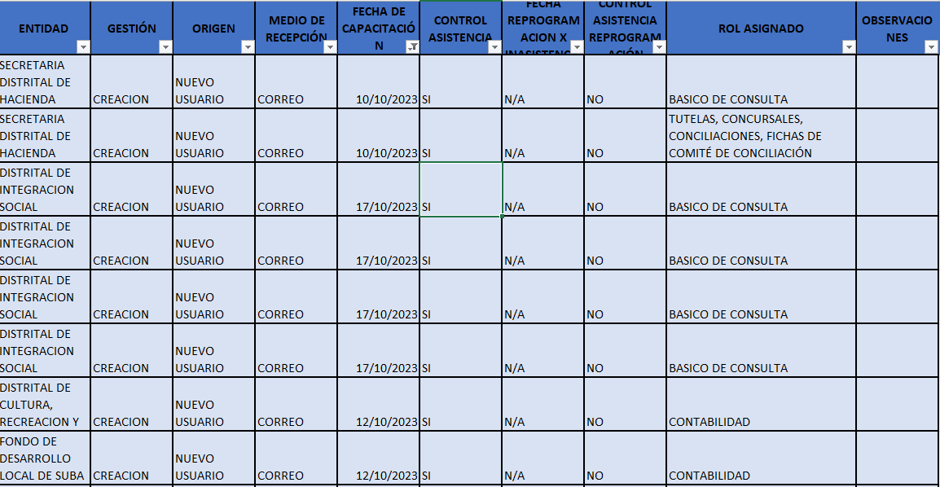 |  |  | 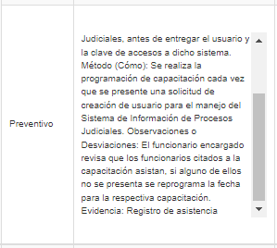
GESTIÓN JUDICIAL Y EXTRAJUDICIAL DEL DISTRITO CAPITAL | Posibilidad de favorecer a la parte demandante o a cualquier tercero al ejercer la defensa judicial en los procesos a cargo de los abogados de representación jurídica. | Responsable: Abogado de representación Periodicidad: Cada vez que se presente un proceso de impacto para realizarle seguimiento continuo. Propósito: Vigilar y hacer seguimiento con el fin de poder revisar las estrategias de defensa empleadas por los abogados de representación judicial. Método (Cómo): Un abogado de representación judicial presenta el informe a la Directora para realizar la revisión de los procesos de alto impacto, con el fin de estudiar las estrategias de defensa que se encuentra empleando. Observaciones o Desviaciones: Cuando se identifique que la estrategia empleada por el abogado de representación judicial no cumple con las políticas establecidas se solicite su correspondiente ajuste. Evidencia: Informes - Relación de los procesos de alto impacto que se encuentran en seguimiento. | NO | Para verificar la ejecución del control, la OCI revisó lo reportado por el proceso, en el aplicativo SMART, donde indicó que adelantó la siguiente actividad: "Se realiza seguimiento y acompañamiento al estado y desarrollo de los procesos de alto impacto para el Distrito Capital, por parte de Dirección". Al revisar las evidencia se evidenciaron los siguientes correos electrónicos: ACTA No.1 COMITÉ DE VERIFICACIÓN SEMINARIO CONCILIAR PARA APROBACIÓN; ARGUMENTOS PARA APELACION CARRERA 7MA, Estado Procesos POT no está por artículos, Invitación_ Revisión de fallos AP - Ambiente, PRESENTACIÓN MARIA PAZ, PROYECTO DE OFICIO DIRIGIDO A ENTIDADES Y FUNCIONARIOS INCIDENTE DE DESACATO MARÍA PAZ, PROYECTO TUTELA CORREDOR VERDE - VERSIÓN DEBIDO PROCESO y tutela buen nombre de la alcaldesa. Se recomienda incluir dentro de las evidencias adjuntas en el aplicativo SMAR, el informe- Relación de los procesos de alto impacto que se encuentran en seguimiento, tal como se define en la evidencia de la descripción del control. | SI | 758 | 100% | Al verificar el cumplimiento del Plan de manejo de riesgo en el módulo planes de mejora del aplicativo SMART, se observó que el responsable indicó que realizó las siguientes actividades: - "Durante el tercer trimestre se continua con la realización del seguimiento y se registra en la base los datos la información a medida que se van presentando las diferentes actuaciones procesales en los procesos de Alto Impacto para el Distrito Capital. y que se encuentran en vigilancia por parte de la Dirección de Gestión Judicial". - "Durante el cuarto trimestre se continua con la realización del seguimiento y se registra en la base los datos la información a medida que se van presentando las diferentes actuaciones procesales en los procesos de Alto Impacto para el Distrito Capital y que se encuentran en vigilancia por parte de la Dirección de Gestión Judicial.". Al revisar las evidencias se encontró: Documento en Excel, denominado "procesos de alto impacto SJD" De acuerdo con la meta registrada de realizar cuatro (4) seguimientos, de los cuales se han realizado: El primero con corte al 31 de marzo de 2023, el segundo con corte a junio de 2023, el tercero con corte octubre y el curato corte diciembre, evidenciándose un avance del 100%. |  | 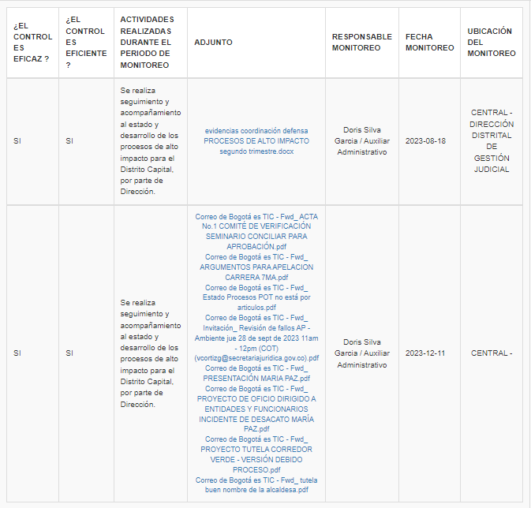 | 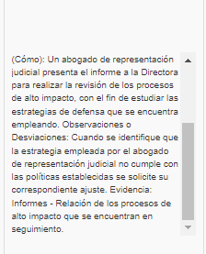
GESTIÓN DEL TALENTO HUMANO | Posibilidad de que los funcionarios de la Secretaría Jurídica Distrital puedan influir indebidamente en el desarrollo de sus funciones, obligaciones o en la toma de decisiones por intereses personales o de terceros. | El Profesional Especializado del Proceso de Talento Humano, solicitará anualmente a los funcionarios de la Secretaría Jurídica Distrital la declaración de Conflicto de Interés en el aplicativo SIDEAP del DASCD en caso de registrarse un conflicto de interés el responsable del seguimiento realizará la verificación del conflicto y determinará las respectivas acciones a realizar, como evidencia los funcionarios remitirán el soporte del registro generado por el SIDEAP a la Dirección de Gestión Corporativa para que el mismo repose en su Historia Laboral, adicionalmente el funcionario delegado contará con la matriz de seguimiento de la entrega de la declaración | NO | Se evidenció que en el aplicativo SMART, el responsable del proceso argumentó el 15/12/2023 que: "El control definido fue ejecutado durante el 01 de junio al 31 de Julio de 2023". Por lo anterior, en este seguimiento no se realiza revisión de la ejecución del control teniendo en cuenta que el Decreto 484 de 2017 y la normatividad emitida por el DASCD, el reporte de la declaración de conflicto de intereses y de bienes y rentas se debe realizar por los funcionarios y contratistas entre el 1 de junio y 31 de julio de cada vigencia. | SI | 762 | 100% | Al verificar el cumplimiento del plan de acción en el módulo planes de mejora del aplicativo SMART, se observan evidencias de la ejecución de dos (2) charlas sobre conflictos de interés los días 30 y 31 de mayo y 19 de octubre de 2023.
 |  |  |  |  |  | 762 | 100% | Al verificar el cumplimiento del plan de acción en el módulo planes de mejora del aplicativo SMART, se observa diez (10) piezas comunicacionales asociadas con el código de integridad y declaración de conflicto de interés, que se programaron para la presente vigencia.
CONTROL INTERNO DISCIPLINARIO | Posibilidad de utilización indebida o manipulación de información reservada de los procesos disciplinarios por parte de los servidores y/o colaboradores que adelantan los procesos disciplinarios para perjudicar a un tercero o beneficiarlo con las resultas del proceso, en virtud a un conflicto de intereses. | El director Distrital de Asuntos Disciplinarios cada vez que va a aprobar una decisión disciplinaria analiza que la misma este acorde con las pruebas recaudadas al interior del expediente. En caso de encontrar alguna inconsistencia se devuelve al profesional asignado para que realice los ajustes pertinentes. como evidencia quedan las decisiones en firme las cuales se archivan en el correspondiente expediente y tienen reserva legal. | NO | Para verificar la ejecución del control, la OCI revisó en aplicativo SMART lo reportado por el proceso, donde se indicó que se adelantó lo siguiente: - Fecha de reporte 17/11/2023: Durante el subcomité de autocontrol realizado el día 14 de noviembre a las 02:30 pm, se llevo a cabo la sensibilización sobre la reserva y adecuado manejo de la información de los procesos disciplinarios a los colaboradores yo servidores de la ddad que intervienen en el flujo de información reservada en el marco de la ley 1952 de 2019 (modificada por la ley 2094 de 2021). - Fecha de reporte 02/01/2024: Se realizaron dos sensibilizaciones sobre la reserva y adecuado manejo de la información de los procesos disciplinarios a los colaboradores yo servidores de la DDAD que intervienen en el flujo de información reservada en el marco de la Ley 1952 de 2019 (modificada por la Ley 2094 de 2021) o la que la sustituya.(04/12/2023). En consecuencia, se observó que los soportes adjuntos en el aplicativo SMART, no dan cuenta de la ejecución del control tal como se encuentra descrito en su descripción: "El director Distrital de Asuntos Disciplinarios cada vez que va a aprobar una decisión disciplinaria analiza que la misma este acorde con las pruebas recaudadas al interior del expediente. En caso de encontrar alguna inconsistencia se devuelve al profesional asignado para que realice los ajustes pertinentes. como evidencia quedan las decisiones en firme las cuales se archivan en el correspondiente expediente y tienen reserva legal".Lo anterior teniendo en cuenta, que se adjuntan evidencias de dos (2) sensibilizaciones sobre la reserva y adecuado manejo de la información de los procesos disciplinarios en el marco de la Ley 1952 de 2019 (modificada por la Ley 2094 de 2021) o la que la sustituya, realizadas en los Subcomités de Autocontrol 09 y 010 de fechas 14/11/2023 y 04/12/2023. En respuesta al informe preliminar, la Oficina Asesora de Planeación, remite nuevamente las actas del subcomité de auto | SI | 761 | 100% | En relación con el plan de manejo No. 761 asociado al riesgo de corrupción identificado por el proceso, se adjuntaron evidencias que dan cuenta de dos (2) sensibilizaciones relacionadas con la reserva y adecuado manejo de la información de los procesos disciplinarios, los días 14/11/2023 y 04/12/2023, presentando un avance de 100%. No obstante, dichas sensibilizaciones no se realizaron con la programación definida en la actividad del plan de mejoramiento, que argumenta: Sensibilizar sobre la reserva y adecuado manejo de la información de los procesos disciplinarios a los colaboradores yo servidores de la DDAD que intervienen en el flujo de información reservada en el marco de la Ley 1952 de 2019 (modificada por la Ley 2094 de 2021) o la que la sustituya. Ejecutar en: junio y noviembre”.
GESTION FINANCIERA | Posibilidad de que se vulnere las claves de ingreso al sistema y se manipule la información del aplicativo por parte de los servidores o colaboradores del proceso para beneficio propio o de terceros. | El Representante Legal, cada vez que se requiera autoriza por medio de un formato establecido por la Secretaría Distrital de Hacienda, los usuarios y los roles para la ejecución de tareas del aplicativo BOGDATA. Los usuarios autorizados deben asignar una clave para ingresar al aplicativo. El aplicativo solicita el cambio de clave de usuario cada 90 días, sin embargo el usuario puede cambiar su clave cuando lo desee pertinente. En caso de presentar alguna situación que genere alerta se oficia a soporte_bogdata@shd.gov.co, para el bloqueo o retiro del usuario del sistema. Como evidencia se deja la trazabilidad de las comunicaciones tanto por correo electrónico como radicadas por el sistema SIGA. | NO | Respecto al monitoreo al control del riesgo “Posibilidad de que se vulnere las claves de ingreso al sistema y se manipule la información del aplicativo por parte de los servidores o colaboradores del proceso para beneficio propio o de terceros”, se observó que la evidencia que da cuenta de la ejecución del control, corresponde a un correo electrónico de fecha 19/10/2022. Por lo anterior, esta oficina no logró evidenciar la ejecución de acuerdo con su descripción, ya que no se adjuntaron las evidencias correspondientes al tercer cuatrimestre de 2023. Adicionalmente, no se reportó la trazabilidad de las comunicaciones tanto por correo electrónico como radicadas por el aplicativo SIGA, de las comunicaciones remitidas a la SHD relacionada con los usuarios autorizados para la ejecución de tareas en el aplicativo BOGDATA. | SI | 749 | 100% | Al verificar el cumplimiento del Plan de manejo de riesgo en el módulo planes de mejora del aplicativo SMART, se observó que el proceso reportó dos (2) socializaciones respecto de las medidas de seguridad y manejo de claves para el uso seguro de los aplicativos utilizados, según lo indicado en la actividad, lo días 13/04/2023 y 19/09/2023. | 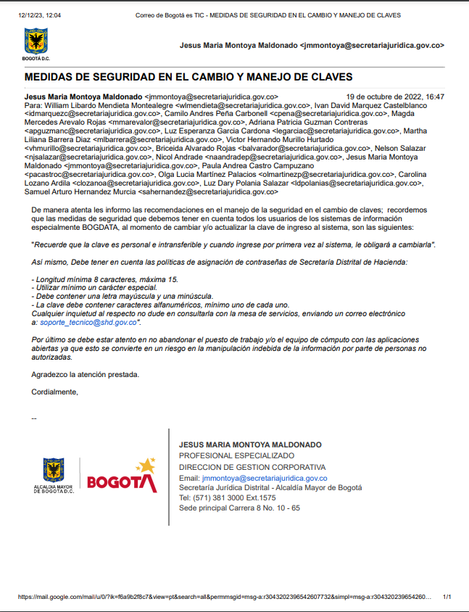
GESTIÓN NORMATIVA Y CONCEPTUAL | Posibilidad de aceptación de dadivas, comisión o cualquier beneficio o ceder ante presión de terceros, por parte de los servidores o colaboradores de la Dirección para desconocer el marco normativo aplicable en los proyectos de actos administrativos o acuerdos distritales para beneficiar a un tercero. | Revisión de los Proyectos de Actos Administrativos y Acuerdos Distritales . METODO: Asignación de la solicitud al colaborador experto en el tema. Revisión por parte del Director Distrital de Doctrina y Asuntos Normativos, con el fin de verificar la legalidad del Acto Administrativo o acuerdo Distrital. Excepcionalmente algunos actos se someten a revisión y estudio del Comité de Doctrina. En caso de presentarse alguna inconsistencia en los proyectos de actos administrativos o en los comentarios a Proyectos de Acuerdos Distritales el/la Director/a remite al profesional encargado con el fin de que realice los ajustes correspondientes. PERIODICIDAD: Cada vez que se soliciten la revisión de Legalidad. EVIDENCIA: Registro matriz de seguimiento a trámites, memorando de legalidad. * Excepcionalmente: Acta del comité de Doctrina. | NO | Para verificar la ejecución del control, la OCI revisó lo reportado por el proceso, en el aplicativo SMART, donde indicó que adelantó la siguiente actividad: "Se validó que todos los tramites de proyectos de actos administrativos y acuerdos Distritales hayan sido objeto de control por parte de la Directora de Doctrina y Asuntos Normativos y tenga su respectiva observación; concluyendo que el riesgo no se ha materializado. El plan de manejo se efectuó en su 100%". Al revisar las evidencias, se encontró: la matriz DDDAN -tercer cuatrimestre, en donde se observan los radicados que ingresaron a la dependencia entre los meses de septiembre y diciembre de 2023. En la matriz se encuentran las observaciones y trámites realizados a cada tipo de documentos que ingresa a la Dirección. Por lo anterior, se observó la ejecución del control de acuerdo con su descripción- | SI | 754 | 100% | Al verificar el cumplimiento del Plan de manejo de riesgo en el módulo planes de mejora del aplicativo SMART, se observó que en los subcomités de autocontrol de fecha 28/04/2023 y 25/08/2023 - 28/08/2023 se realizó socialización del código de integridad.
 |  | Revisión y aprobación de la legalidad de los Actos administrativos y acuerdos distritales por parte de la subsecretaría. METODO: una vez aprobado por la Dirección de Doctrina y Asuntos Normativos esta sujeto a revisión y aprobación de la Subsecretaría Jurídica Distrital. . En caso de presentarse alguna inconsistencia en los proyectos de actos administrativos o en los comentarios a Proyectos de Acuerdos Distritales el/la Subsecretario/a remite al profesional encargado con el fin de que realice los ajustes correspondientes. Periodicidad: Cada vez que se emite la revisión de legalidad por parte del Director de Doctrina y asuntos Normativos se remite a la Subsecretaría. Evidencia: Memorandos de legalidad- Matriz de Seguimiento a trámites | NO | Para verificar la ejecución del control, la OCI revisó lo reportado por el proceso, en el aplicativo SMART, donde indicó que adelantó la siguiente actividad: "Se validó que todos los tramites de proyectos de actos administrativos y acuerdos Distritales hayan sido objeto de control por parte del Subsecretario Jurídico posterior a la aprobación de la Directora de Doctrina y Asuntos Normativos tenga su respectiva observación y visto bueno; concluyendo que el riesgo no se ha materializado." Al revisar las evidencias, se encontró: la matriz DDDAN -tercer cuatrimestre, en donde se observan los radicados que ingresaron a la dependencia entre los meses de septiembre a diciembre de 2023. En la matriz se encuentran las observaciones y trámites realizados a cada tipo de documentos que ingresa a la Dirección. Por lo anterior, se observó la ejecución del control de acuerdo con su descripción
EVALUACIÓN INDEPENDIENTE | Posibilidad de que se oculte, distorsione o tergiversen hechos o situaciones observadas en la realización de auditorías o seguimientos por parte de los servidores o colaboradores de la Oficina , con el propósito de recibir dádivas o cualquier otro beneficio particular. | El jefe de la Oficina de Control Interno, cada vez que se realiza una auditoría o seguimiento revisa y aprueba los informes preliminares, verificando la consistencia frente a los papeles de trabajo. En caso de encontrar alguna observación solicita al auditor a través de correo electrónico las aclaraciones a que haya lugar. Como evidencia se deja el registro mediante la firma de aprobación del informe final de auditoría o seguimiento por parte del jefe de la OCI. | NO | Para verificar la ejecución del control, la OCI revisó en aplicativo SMART lo reportado por el proceso, donde indicó que se adelantó la siguiente actividad: "La Jefe de la Oficina de Control Interno revisó y aprobó los informes de ley y seguimientos. Como evidencia se deja el registro mediante la firma de aprobación del informe final.". Evidencias: Informes de seguimientos y auditorías firmados correspondientes al tercer cuatrimestre de 2023. Por lo anterior, se observó la ejecución del control de acuerdo con su descripción- | SI | 750 | 100% | Se observa un cumplimiento del 100% respecto de este plan de mejoramiento, teniendo en cuenta que los dos (2) socializaciones se realizaron en las reuniones del Subcomité de Autocontrol de la OCI ejecutadas en los meses de abril y agosto de 2023.
GESTIÓN DOCUMENTAL | Posibilidad de recibir o solicitar cualquier dadiva por parte de los servidores o colaboradores del proceso, a fin de hurtar, perder o eliminar documentos de archivo de la Entidad, para beneficio propio o de un tercero. | Responsable: Auxiliar Periodicidad: Cada vez que se solicita en calidad de préstamo o consulta un expediente del Archivo Central. Propósito: Garantizar que los expedientes del Archivo Central solo sean prestados a personal autorizado evitando así su hurto, pérdida o eliminación. Método (Cómo): Se atienden las solicitudes de consulta y préstamo documental realizadas exclusivamente por funcionarios o contratistas de la SJD y previa autorización de los jefes de cada una de las dependencias productoras de los documentos de archivo, dejando registro en la Planilla Control Préstamo Documentos. Solo se permite acceso al Archivo Central a dos (2) auxiliares y el profesional especializado asignados al Proceso de Gestión Documental, así como al Director de Gestión Corporativa. Observaciones o Desviaciones: Cuando se identifique que quien realiza una solicitud de consulta o préstamo documental no es funcionario o contratista de la SJD, se informará al jefe de la dependencia productora, al Director de Gestión Corporativa y al Profesional Especializado asignado al proceso de Gestión Documental para que se tomen las medidas pertinentes. Cuando se identifique que una persona distinta a los a dos (2) auxiliare o el profesional especializado asignados al Proceso de Gestión Documental, así como al Director de Gestión Corporativa se pondrá en conocimiento la situación de al jefe de la oficina productora, al Director de Gestión Corporativa y al Profesional Especializado asignado al proceso de Gestión Documental para que se tomen las medidas pertinentes. Evidencia: Memorando de solicitud de consulta o préstamo de documentos y Planilla Control Préstamo Documentos. | NO | Para verificar la ejecución del control, la OCI revisó en aplicativo SMART lo reportado por el proceso, donde indicó que se adelantó la siguiente actividad: "Durante los meses de septiembre, y octubre de 2023 se recibieron un total de 29 solicitudes de consulta de expedientes del Archivo Central por parte de funcionarios que ejercen labores de organización de archivo. Para los meses de noviembre y diciembre de 2023 no se recibieron solicitudes de préstamo o consulta, tal como se evidencia en el archivo denominado 2023Control de consultas Archivo Central.". Evidencias: siete (7) archivos de pdf y Excel que contiene las solicitudes y las planillas de control de préstamo y consulta Por lo anterior, se observó la ejecución del control de acuerdo con su descripción | SI | 759 | 100% | Se evidencia tres (3) difusiones programadas respecto de los lineamientos establecidos en el procedimiento para el préstamo y consulta de expedientes. (18/04/2023, 16/08/2023 y 02/11/2023). De acuerdo con lo descrito en la actividad, se observa un cumplimiento del 100% respecto de este plan de mejoramiento.
GESTION CONTRACTUAL | Posibilidad de direccionamiento o manipulación indebida por parte de los servidores y colaboradores en la elaboración de los estudios previos o pliegos de condiciones para favorecer la adjudicación del contrato a un oferente en particular y así beneficiar a un tercero. | El profesional asignado del proceso contractual revisa los estudios previos de dependencia de la Secretaría Jurídica Distrital donde surge la necesidad con la finalidad verificar el cumplimiento de los requisitos legales mediante la verificación de los requisitos y documentos que acrediten la necesidad de contratación, en caso de encontrar una desviación se devuelve el documento al área mediante memorando evidenciando la situación descrita. | NO | Para verificar la ejecución del control, la OCI revisó en aplicativo SMART lo reportado por el proceso, donde indicó que se adelantó la siguiente actividad: "Se revisaron los documentos previos correspondientes y en los casos que requieren ajustes se informó a las dependencias". Evidencias: Cinco (5) correos electrónicos en donde se solicitan ajustes a los estudios previos a las respectivas áreas técnicas. Por lo anterior, se observó la ejecución del control de acuerdo con su descripción. | SI | 760 | 100% | Referente al plan de manejo No. 760 asociado al riesgo de corrupción, “Posibilidad de direccionamiento o manipulación indebida por parte de los servidores y colaboradores en la elaboración de los estudios previos o pliegos de condiciones para favorecer la adjudicación del contrato a un oferente en particular y así beneficiar a un tercero”, se evidenció que se adjuntó como evidencia de ejecución tres (3) piezas comunicacionales y una (1) socialización de memorias de capacitación de estudios previos. (07/07/2023, 20/10/2023, 24/10/2023, 02/11/2023), presentando un avance del 100%. Sin embargo y teniendo en cuenta la unidad de medida “piezas comunicacionales divulgadas”, se recomienda que se aporten evidencias que se encuentren acordes a la unidad de medida definida, toda vez que se incluyó como soporte la divulgación de las memorias de una capacitación relacionada con estudios previos. (02/11/2023). |  |  |  |  | 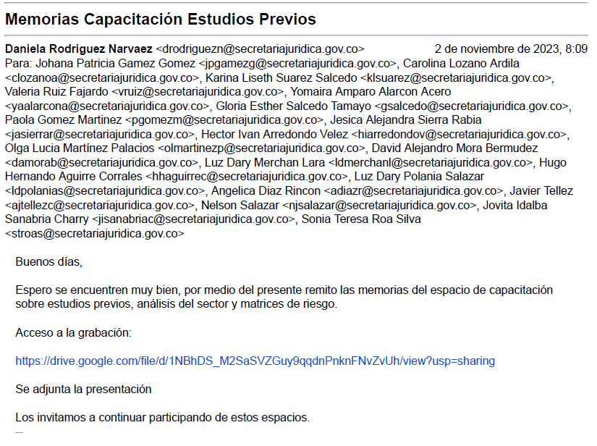
 | Posibilidad de suscribir o celebrar un proceso de selección tales como licitación pública o selección abreviada o concurso de méritos o mínima cuantía con un oferente que se encuentre inmerso en hechos constitutivos de corrupción. | El profesional asignado para adelantar el proceso contractual establece en los pliegos de condiciones el apartado correspondiente a compromiso anticorrupción, y debe verificar que el proponente haya diligenciado este formato para que la propuesta sea tenida en cuenta. Como evidencia se obtiene el documento de propuesta del oferente, la cual contiene el compromiso anticorrupción. Periodicidad: Cada vez que se adelante un proceso de selección. En caso de desviación se requiere al proponente bien sea para subsanar o rechazar la propuesta. | NO | Para verificar la ejecución del control, la OCI revisó en aplicativo SMART lo reportado por el proceso, donde indicó que se adelantó la siguiente actividad: "En cada proceso de contratación correspondiente se realizó la solicitud del compromiso anticorrupción y el mismo fue suscrito por los proponentes" Evidencia: veintinueve (29) archivos en pdf, que contiene compromisos anticorrupción. Por lo anterior, se observó la ejecución del control de acuerdo con su descripción. | SI | 794 | 100% | Se evidenció que de acuerdo con la actividad programada el formato código 2311600-FT-422, Compromiso de transparencia y anticorrupción, fue publicado en el aplicativo SMART el 11/11/2023.
GESTIÓN DE LAS COMUNICACIONES | Posibilidad de modificar o alterar información que va ser divulgada, por parte del servidor o contratista que ejerza la labor, con el fin de ocultar, manipular u omitir información relevante para beneficiar a un tercero. | El profesional asignado, cada que vez que reciba una solicitud de divulgación de información y/o generación de contenido, debe revisar, verificar y validar que los contenidos cumplan con los requisitos de forma y de fondo (contenido y diseño) para su publicación. En caso de encontrar inconsistencias en la información, se devuelve la solicitud con las observaciones pertinentes, para su corrección. Evidencia: Archivo de Excel con la relación de las publicaciones, su tipología y estado. Correos, reuniones y vistos buenos. | No se visualiza registro en el aplicativo SMART | Respecto al monitoreo al control, no se evidenció en módulo de Riesgos - Reportes - Reporte Monitoreo del aplicativo SMART, la inclusión de las evidencias que den cuenta de la ejecución del control, con fecha de diciembre de 2023, relacionado con la revisión a las solicitudes de publicación (contenido y diseño) para su publicación. | SI | 764 | 100% | En relación con el plan de manejo No. 764 asociado al riesgo de corrupción identificado por el proceso, se adjuntaron tres (3) Soportes de socialización relacionados con la importancia de generar información con destino a los grupos de interés, basada en evidencia que asegure su veracidad. Se observa un cumplimiento del 100% respecto de este plan de mejoramiento. (31/03/2023, 11/07/2023 y 09/10/2023). No obstante, se observó que las dos últimas, no se realizaron con la programación definida en la actividad del plan de mejoramiento, que argumenta: “Divulgar a través de piezas comunicacionales, la importancia de generar información con destino a los grupos de interés, basada en evidencia que asegure su veracidad. Ejecutar en: marzo, junio y septiembre”. | 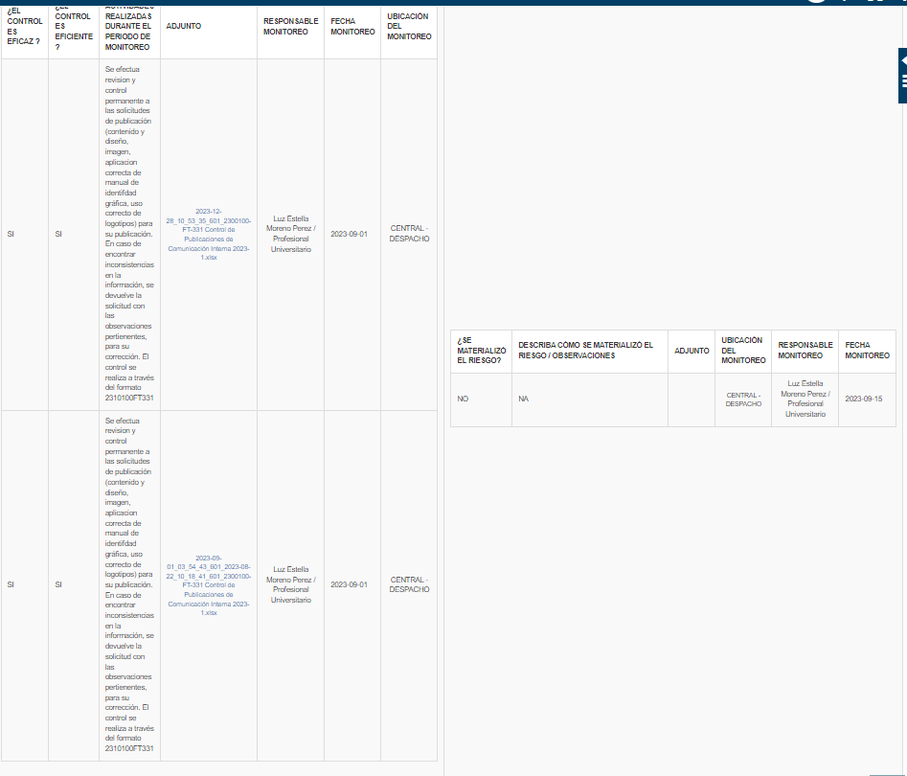
PLANEACIÓN Y MEJORA CONTINUA | Posibilidad de aceptar dádivas o comisiones por parte de los servidores y/o contratistas que participan en la elaboración, consolidación y publicación de los Informes de Gestión, con el fin de ocultar la realidad respecto a los resultados obtenidos con relación a la planeación institucional, las metas y los proyectos de inversión, para beneficio propio o de un tercero. | El profesional verifica que los informes de gestión que prepara la Oficina Asesora de Planeación guarden total coherencia con los informes presentados por las dependencias y la información reportada en el Sistema de Información y Seguimiento del Plan de Desarrollo, en caso de encontrar desviaciones u observaciones se requerirá al área la rectificación y justificación de la información. SEGPLAN. Método: Mediante confrontación de la información remitida por las dependencias. Periodicidad: Cada vez que se requiera Evidencia: Memorandos con la retroalimentación correspondiente. | NO | Referente al monitoreo al control del riesgo “Posibilidad de aceptar dádivas o comisiones por parte de los servidores y/o contratistas que participan en la elaboración, consolidación y publicación de los Informes de Gestión, con el fin de ocultar la realidad respecto a los resultados obtenidos con relación a la planeación institucional, las metas y los proyectos de inversión, para beneficio propio o de un tercero.”, el proceso reportó en el aplicativo SMART que: "En el tercer cuatrimestre de 2023, se adelantaron las revisiones por parte de la Oficina Asesora de Planeación, a los informes del Plan Operativo Anual (gestión e inversión) remitidos por las distintas dependencias de la Entidad, para la consolidación de información y reportes en aplicativos distritales correspondientes. Como cuenta de ello, se tienen los correos electrónicos y oficios radicados a través de SIGA con las retroalimentaciones especificas a cada una de las dependencias". Sin embargo, no se aportaron evidencias que den cuentan de la ejecución del control de acuerdo con su descripción, es decir los memorandos con la retroalimentación correspondiente. En respuesta al informe preliminar, la Oficina Asesora de Planeación, remitió los memorandos y/o correos electrónicos de retroalimentación del plan de trabajo a las diferentes dependencias de la Secretaría Jurídica Distrital. Por lo anterior, se recomienda el cargue en el aplicativo SMART, de las evidencias de la ejecución del control, es decir, los memorandos y correos electrónicos que dan cuenta de la revisión y retroalimentación que realiza la Oficina Asesora de Planeación. | SI | 756 | 66% | Al verificar el cumplimiento del Plan de manejo de riesgo en el módulo planes de mejora del aplicativo SMART, se observó que el proceso realizó las siguientes divulgaciones relacionadas con la presentación de la información de informes de gestión y resultados: - Piezas comunicacionales a través del boletín interno de comunicaciones los días 14, 15 y 16 de marzo de 2023 y en reunión de gestores de calidad - Piezas comunicacionales a través del boletín interno de comunicaciones los días 23, 26 y 30 de junio de 2023 y en reunión de gestores de calidad el día 27/06/2023. - Piezas comunicacionales a través del boletín interno de comunicaciones los días 22, 25 y 27 de septiembre de 2023 y en reunión de gestores de calidad del mes de septiembre de 2023.
PLANEACIÓN Y MEJORA CONTINUA | Posibilidad de recibir cualquier dádiva por parte de los servidores y/o colaboradores del proceso para omitir o alterar información en el proceso de rendición de cuentas, para beneficio propio o de un tercero | El profesional verifica que la información que debe ser incluida en los espacios de Rendición de cuentas versus la información enviada por las áreas que lideran los componentes sea acertada, correcta y transparente, en caso de encontrar desviaciones u observaciones se requerirá al área la rectificación y justificación de la información. Método: Mediante confrontación de la información remitida por las dependencias participantes. Periodicidad: Cada vez que se requiera Evidencia: Memorandos o correos electrónicos con la retroalimentación correspondiente. | NO | Para verificar la ejecución del control, la OCI revisó lo reportado por el proceso, en el aplicativo SMART, donde indicó que adelantó la siguiente actividad: "En el marco de la Estrategia de Rendición de Cuentas 2023, la Secretaría Jurídica Distrital adelantó durante este período y de manera simultánea, dos espacios de interacción con la ciudadanía. Ellos son: Audiencia Pública de Rendición de Cuentas y Diálogo Ciudadano. En este sentido, las acciones realizadas y el control efectuado fue el siguiente: 1. Audiencia pública de Rendición de Cuentas: Se socializaron los principales logros y resultados obtenidos por la Entidad, durante esta Administración, para lo cual, se viene divulgando información de calidad (informes de gestión y piezas comunicacionales), a través de los canales internos y externos de comunicación, garantizando el acceso a la misma. Dicha información fue recibida y verificada por la Oficina Asesora de Planeación, como se detalló en el riesgo Posibilidad de aceptar dádivas o comisiones por parte de los servidores yo contratistas que participan en la elaboración, consolidación y publicación de los Informes de Gestión, con el fin de ocultar la realidad respecto a los resultados obtenidos con relación a la planeación institucional, las metas y los proyectos de inversión, para beneficio propio o de un tercero. 2. Diálogo Ciudadano. Se realizó una profundización de los temas priorizados por los usuarios, grupos de valor y ciudadanía en general. A través de una consulta ciudadana. Se solicitó presentación a las áreas de los temas priorizados en la Consulta Ciudadana. Se verificó la información, de tal forma que fuera concreta, transparente y guardara coherencia con los temas priorizados por los usuarios, grupos de valor y ciudadanía en general, en la cual no fue necesario la retroalimentación de la información recibida". | SI | 766 | 100% | Al verificar el cumplimiento del Plan de manejo de riesgo en el módulo planes de mejora del aplicativo SMART, se observó que el responsable reportó la siguiente actividad: "Se dieron las indicaciones y lineamientos para el desarrollo del diálogo ciudadano de la Secretaría Jurídica Distrital, en el marco de la Estrategia de Rendición de Cuentas 2023". Al revisar las evidencias, se encontró: memorando electrónico No. 3-2023-6953 del 31 de julio de 2023, asunto: Lineamientos generales para el desarrollo del diálogo ciudadano 2023. La meta era generar 2 memorandos en el periodo comprendido entre el 3 de marzo al 9 de septiembre de 2023, lo cual se cumplió en el tiempo establecido, de acuerdo a las evidencias que se encuentran publicadas en el aplicativo Smart.
GESTION ADMINISTRATIVA | Posibilidad de tomar los recursos económicos de la Caja Menor por parte del responsable operativo de la misma, desviando los recursos públicos para beneficio propio o de terceros | El profesional asignado del proceso Gestión financiera, de manera mensual, realiza un arqueo a la caja menor mediante del cotejo de la información física frente a la información registrada en bancos y en libros. De encontrar alguna observación lo evidencian en el formato de arqueo de la Caja Menor. Se deja como evidencia el arqueo de la caja menor firmado por las partes intervinientes. | NO | Teniendo en cuenta la descripción del control “El profesional asignado del proceso Gestión financiera, de manera mensual, realiza un arqueo a la caja menor mediante del cotejo de la información física frente a la información registrada en bancos y en libros. De encontrar alguna observación lo evidencian en el formato de arqueo de la Caja Menor. Se deja como evidencia el arqueo de la caja menor firmado por las partes intervinientes”, el proceso aportó como evidencia de monitoreo al control el arqueo de caja menor realizado por la oficina de control interno el 22/11/2023, acta de cierre contable de la caja menor No. 01 de fecha 11/12/2023, arqueos de caja menor de fecha 30/11/2023 y 01/12/2023. Sin embargo, no se observó registro de la ejecución del arqueo de caja menor de manera mensual, correspondiente a los meses de octubre y noviembre. | SI | 755 | 100% | Al verificar el cumplimiento del Plan de manejo de riesgo en el módulo planes de mejora del aplicativo SMART, se observó que el proceso reportó: - En el mes de febrero se realiza sensibilización al profesional encargado del manejo de la caja menor. (20/02/2023). - El 14 de agosto se realiza segunda sensibilización programada, cumpliendo con la meta establecida".
GESTION TIC | Posibilidad de accesos no autorizados y/o indebidos a los sistemas de información, por parte de los servidores y colaboradores, con el fin de dar uso no apropiado a la información contenida en los sistemas para favorecimiento propio o de un tercero. | El grupo de infraestructura y sistemas misionales de la OTIC, de manera trimestral, verifican las políticas de control de acceso a redes y servicios de red, a si mismo el acceso de los usuarios a los diferentes sistemas de información de la entidad, mediante el seguimiento a los perfiles asignados a los usuarios de los servicios de tecnología y a los sistemas de información. La evidencia de la actividad está en el reporte de usuarios con sus respectivos perfiles. En caso de encontrar alguna observación se solicita al área responsable de los usuarios las explicaciones a las que haya lugar. Como evidencia se deja memorando de solicitud de revisión y depuración de usuarios a las áreas misionales y de apoyo así como la matriz de evaluación de los roles y perfiles realizado por el área de infraestructura. | NO | Para verificar la ejecución del control, la OCI revisó lo reportado por el proceso, en el aplicativo SMART, a lo cual evidenció que a tercer trimestre el proceso de gestión de TICS se solicitó a la Dirección de Gestión Corporativa, mediante memorando 3-2023-8477 de fecha 25/09/2023, las novedades de funcionarios y colaboradores, con el fin de realizar la validación de los usuarios a nivel del directorio activos y de las aplicaciones institucionales. Dicha dirección dio respuesta mediante comunicado 3-2023-8606 de fecha 28/09/2023. Con relación al cuarto trimestre, se realizó la revisión de los usuarios en el Directorio activo correspondiente al cuarto trimestre del año 2023 teniendo en cuenta el reporte del directorio activo a corte del día 05 de diciembre de 2023. Se adjuntaron archivos relacionados con los usuarios y correo electrónico de flujo de información entre los contratistas del proceso de gestión de TICS. | SI | 748 | 75% | Respecto al plan de manejo No. 748 en donde se definió una actividad “Realizar seguimiento al cumplimiento de las actividades de vinculación y desvinculación de funcionarios y contratistas por la Dirección de Gestión Corporativa, de acuerdo con los procedimientos de Vinculación de Servidores Públicos 2311300PR069, Desvinculación de Servidores Públicos 2311300PR074, y el procedimiento de Contratación Directa 2311600PR053 de manera trimestral. Ejecutar en: marzo, junio, septiembre y diciembre", una meta de 4 y una unidad de medida "seguimientos, y de acuerdo con las evidencias adjuntas en el aplicativo SMART, se evidenció un avance de 75%, toda vez que se aportaron tres (3) seguimientos correspondientes al primer, tercer y cuarto trimestre de 2023. Por lo anterior se observó incumplimiento del plan de mejoramiento toda vez que su fecha de finalización fue el 05/12/2023.
GESTIÓN JURIDICA | Posibilidad de omitir la elaboración de lineamientos distritales, por parte de los servidores o colaboradores, para beneficiar a un gremio, sector y/o comunidad. | El Director/a, de la Dirección Distrital de Política Jurídica, cada vez que se requiera, realiza el seguimiento a los compromisos asumidos en las instancias de coordinación, a través de los Subcomités de Autocontrol, con el fin de asignar el responsable y verificar la elaboración de lineamientos solicitados. En caso de evidenciar retraso en la elaboración de los lineamientos, define tiempos de entrega. Como evidencia se deja las actas del Subcomité de Autocontrol. | NO | Para verificar la ejecución del control, la OCI, revisó lo reportado por el proceso, en el aplicativo SMART, donde indicó que adelantó la siguiente actividad: "Diligenciamiento y seguimiento registro de instancias de coordinación y subcomité del mes de Noviembre de 2023". Por lo anterior se evidenció seguimiento de la actividad en el periodo evaluado. | SI | 765 | 100% | Al verificar el cumplimiento del Plan de manejo de riesgo en el módulo planes de mejora del aplicativo SMART, se observó que el responsable reportó la siguiente actividad: "Se realiza el reporte de el registro de instancias de coordinación, así como los compromisos asumidos en las mismas. se hace seguimiento en el comité de autocontrol del mes de Noviembre". Al verifica la evidencia, se encontró: Informe y seguimiento instancias de Coordinación.xlsx_2023-12-15. Formato 2310100-FT-048 Acta de reunión V2 NOVIEMBRE 23.pdf_2023-12-15 La meta son tres (3) reportes de registro de los compromisos, en las evidencias de observa el documento en Excel Informe de seguimiento Instancias de coordinación y en este se observa los compromisos del primer, segundo y tercer trimestre de 2023. Lo anterior corresponde al 100% de avance de la actividad.

